业务运作模式
运输模式说明：
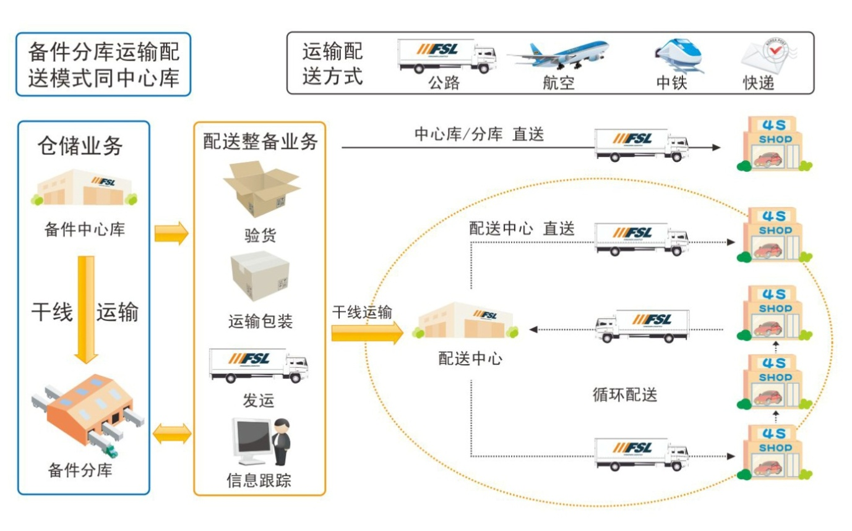
DOQD：Daily Order Quickly Deliver（当日订单，快速配送）

DOQD配送模式：
1、战略总库向备件分库采用包车配送方式，称之为干线运输；
2、 战略总库和各备件分库向网点采用包车配送方式，称为支线运输；
3、 除紧急件外，战略总库不向备件分库区域内网点直接配送；
4、波次订单、整车配送、24小时到店、快速交接。

DFL

